Sheet1
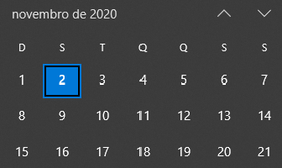
SEMANA | RESPONSÁVEL | ATIVIDADES | CONCLUÍDO? | ENTREGA | LATEX
1 | 24/10 | R1PC3 |  | 2020-10-31 | 2020-11-01
 | Caio | Ajuste dos valores, contextualização da NBR 6123. | OK
 |  | Dispositivo de perfuração. | OK
 |  | Montagem. | OK
 | Eduardo | Diagramas de corpo livre. | OK
 |  | LaTeX. | OK
 | Matheus | Materiais secundários, solda, conexões. | OK
 |  | Características da malha. | OK
 | Juliana | (Preparação para afazeres do PC3) | -
 | Lidiane | LaTeX. | OK
2 | 31/10 | R2PC3 |  | 2020-11-07 | 2020-11-08
 | Matheus | Lista completa dos materiais e orçamento. | OK
 | Eduardo | Plano de teste para validação. | OK
 | Lidiane | Plano de fabricação. | OK
 | Juliana | Plano de montagem com DTs.
 |  | Manual de montagem.
 |  | Vídeo de propaganda e funcionalidades.
 | Caio | Plano de manutenções. | OK
 |  | Vídeo de propaganda e funcionalidades.
3 | 2020-07-11 | R3PC3 |  | 14/11 | 15/11
 | Rhander | Reunião 11/11 18h00.

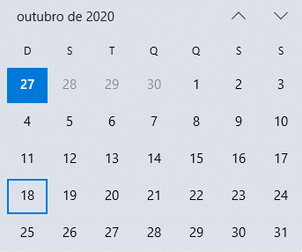
SEMANA | RESPONSÁVEL | ATIVIDADES | CONCLUÍDO? | ENTREGA | LATEX
1 | 28/09 | R1PC2 |  | 2020-10-02 | 2020-10-04
 | - | Definição do mecanismo de perfuração.
 | - | Pesquisar e determinar normas utilizadas para posicionamento dos sensores e medidores.
 | - | Determinação da base teórica. Elencar, descrever e contextualizar conteúdos, equações, etc utilizados para os cálculos.
 | Caio | Esforços
 | Eduardo | Teoria (equações)
 | Matheus | Requisitos do material
 | Juliana | Mecanismo
 | Lidiane | Normas | OK
2 | 2020-05-10 | R2PC2 |  | 2020-10-09 | 2020-10-11
 |  | Determinação das dimensões e conclusão dos cálculos estruturais.
 |  | Determinação do material e justificar com base em composição químicas, tratamentos necessários, custos, etc.
 |  | Confeccção do CAD final.

3 | 2020-12-10 | R3PC2 |  | 2020-10-16 | 2020-10-18
 |  | Entrega das simulações estruturais.
 |  | Desenhos técnicos com medidas de maior importância.
 |  | Renderizações da versão final.

